Sheet
 | 범죄도시4 | 0.1% | 2024.05.01
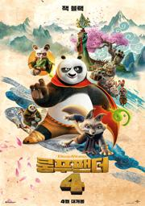 | 쿵푸팬더4 | 0.1% | 2024.05.01
 | 스턴트맨 | 0.1% | 2024.05.01
 | 챌린저스 | 0.1% | 2024.05.01
 | 몬스터 프렌즈 | 0.1% | 2024.05.01
 | 파묘 | 0.1% | 2024.05.01
 | 포켓몬스터-성도지방 이야기, 최종장 | 0.1% | 2024.05.01
 | 여행자의 필요 | 0.1% | 2024.05.01
 | 악은 존재하지 않는다 | 0.1% | 2024.05.01
 | 쇼잉 업(MCFF) | 0.1% | 2024.05.01
 | 남은 인생 10년 | 0.1% | 2024.05.01
 | 슈가│어거스트 디 투어 ‘디-데이’ 더 무비 | 0.1% | 2024.05.01
 | [씨네뮤지엄] 바르셀로나 그리고 영원의 이름, 안토니 가우디 | 0.1% | 2024.05.01
 | 미스터리라 하지 말지어다(MCFF) | 0.1% | 2024.05.01
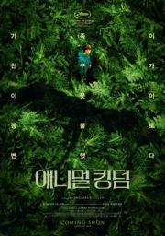 | 애니멀 킹덤(MCFF) | 0.1% | 2024.05.01
 | 땅에 쓰는 시 | 0.1% | 2024.05.01
 | 빨모쌤의 라이브 영어회화 북토크 | 0.1% | 2024.05.01
 | 모르는 이야기 | 0.1% | 2024.05.01
 | 꼬마참새 리차드-신비한 보석 탐험대 | 0.1% | 2024.05.01

